開発計画
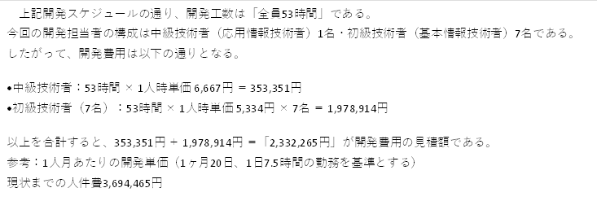
開発計画
 |  |  |  |  |  |  |  |  |  | 承認 |  | 査閲 |  | 作成
 |  |  |  |  |  |  |  |  |  | 野木 2025/11/21 |  | 千野 2025/11/21 |  | 藤本 2025/11/17

0. ToDo
必項 ■作成／監査／承認の欄があるか ※作成者（誰でも）、 査閲者（PM）、承認者（PMO）
必項 ■作成／監査の欄に氏名と日付が記載されているか
必項 ■内容に抜け漏れがないか
必項 ■開発体制
必項 ■開発スケジュール
必項 ■見積額

1. 開発体制
本開発は、次の体制により遂行する。

IMT（居酒屋みどり亭）
SCC（開発ベンダ）
野木
PMO
顧客（発注者） |  |  |  |  |  | TRUE
居酒屋みどり亭
経営企画部 宮崎部長

経営企画部
宮崎部長
開発ベンダ（受注者）
株式会社エスシーシー
開発責任者 藤本 卓也
プロジェクト
M
SV
T
T
開発担当者 平田 ルイ
開発担当者 宮崎 大河
開発担当者 山本 瑠愛菜
開発担当者 栗山 勘太
開発担当者 上田 真央
開発担当者 小田嶋 巧
開発担当者 田中 陽那太

2.開発スケジュール
本開発は、次の開発スケジュールに基づいて遂行する。
2026/04/08～2026/7末

 | 開始日 | 終了日 |  | 2025-11-14 | 2025-11-17 | 2025-11-21 | 2025-12-01 | 2025-12-05 | 2025-12-19 | 2026-01-16 | 2026-01-23 | 2026-01-30 | 2026-02-02 | 2026-02-09 | 2026-02-13
 | 2025-11-14 | 2025-11-17 | 要件定義
 | 2025-11-21 | 2025-12-05 | 基本設計
 | 2025-12-01 | 2025-12-19 | 詳細設計
 | 2025-12-19 | 2026-01-23 | コーディング
 | 2026-01-16 | 2026-01-23 | 単体テスト設計
 | 2026-01-23 | 2026-01-30 | 単体テスト実施
 | 2026-01-23 | 2026-01-30 | 結合テスト設計
 | 2026-01-30 | 2026-02-02 | 結合テスト実施
 | 2026//17 | 2025-11-21 | システムテスト設計
 | 2026-02-02 | 2026-02-13 | システムテスト実施

3.見積額

要件定義書
0. ToDo
必項 ■作成／監査／承認の欄があるか ※作成者（誰でも）、 査閲者（PM）、承認者（PMO）
必項 ■作成／監査の欄に氏名と日付が記載されているか
必項 ■内容に抜け漏れがないか
必項 ■開発の背景
必項 ■システム化の開発目的
必項 ■システム構成
選択 ■システム構成図
必項 ■機能要件
選択 ■ユースケース図（＋ユースケース記述）
選択 ■
選択 ■
選択 ■
要件定義 |  |  | 承認 | 査閲 | 作成
 |  |  | 野木PMO 2026/02/02 | 千野 2025/12/15 | 藤本 2025/12/15

0. ToDo
必項 ■作成／監査／承認の欄があるか ※作成者（誰でも）、 査閲者（PM）、承認者（PMO）
必項 ■作成／監査の欄に氏名と日付が記載されているか
必項 ■内容に抜け漏れがないか
必項 ■開発の背景
必項 ■システムの開発目的
必項 ■システム化の範囲
選択 ■ユースケース図3-1
選択 ■ユースケース図3-2
必項 ■システム構成
選択 ■システム構成図
必項 ■機能要件
選択 ■業務フロー図（アクティビティー図）
必項 ■非機能要件

1.開発の背景

居酒屋みどり亭様は大阪市東成区を中心に市内に１０店舗を展開し飲食サービス業を営んでいる。その業務のうち受注および伝票、領収書の発行を紙媒体（※）で運用しており、利用客からの注文（口頭による）および利用客への提供実績を伝票として、手書きで作成・管理している。
上記の運用では注文を受けてから提供までの間および会計時にスタッフのミスを誘発してしまっている。また、原材料の流通や調理方法などに工夫を凝らしてきたが、物価高騰の影響で低価格の維持が難しくなっているため、人件費削減を考えている。

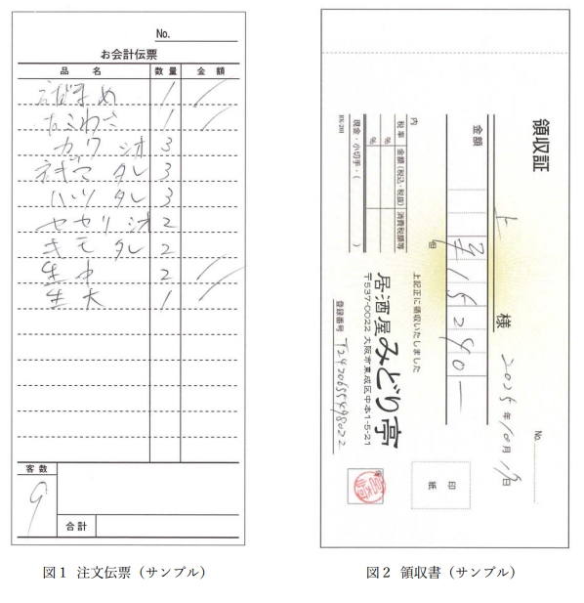

2.システムの開発目的

上記の背景を踏まえ、オーダーのシステム化を行う。
注文の誤読、人件費の削減、その中でもホールスタッフを減らすことにより人件費の削減、そしてモバイルオーダーシステムによる注文管理が目的である。

3.システム化の範囲
本開発では、居酒屋みどり亭様従業員と利用客の間に生じる「注文伝票」の情報システム化が主な対象（開発範囲）となる。
具体的には、利用客のスマートフォンを用いて料理や飲み物の注文できる仕組みを導入し、その注文を即時にキッチンおよびホールスタッフへの伝達を範囲とし、注文情報は会計処理にも連携される。レジ業務の簡素化と誤計算の防止を図る。
各テーブルの利用状況をシステム上で管理し、空席・着席情報をリアルタイムに把握できるようにすることで、ホールスタッフの業務負荷を軽減。
商品の追加や削除などの商品管理機能も作成する。

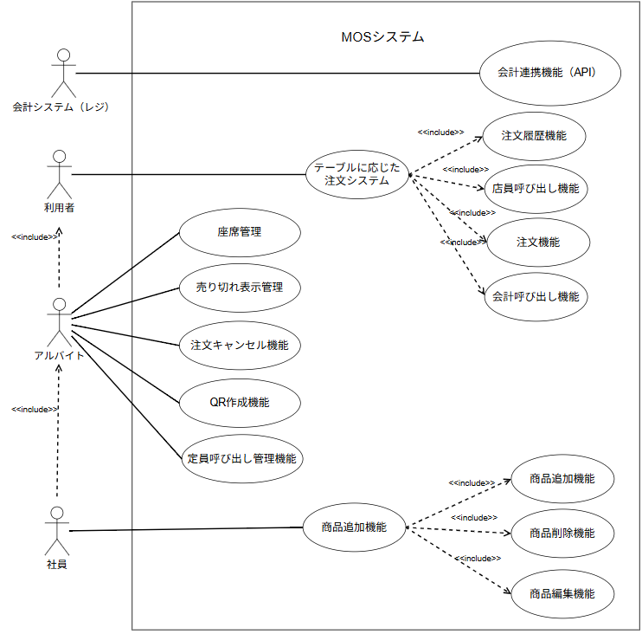

 | 図３-1 ユースケース図（MoSシステム）

4.システム構成

本システムは、利用客のスマートフォンを用いた、MOSにより構築する。
注文の管理などをする、従業員用端末を各店舗4台ほど用意する。その際、各店舗のwifi環境を利用する。利用客は自身のモバイルデータを利用する。
MOSによる注文データを、会計システムと連携できるようにする。

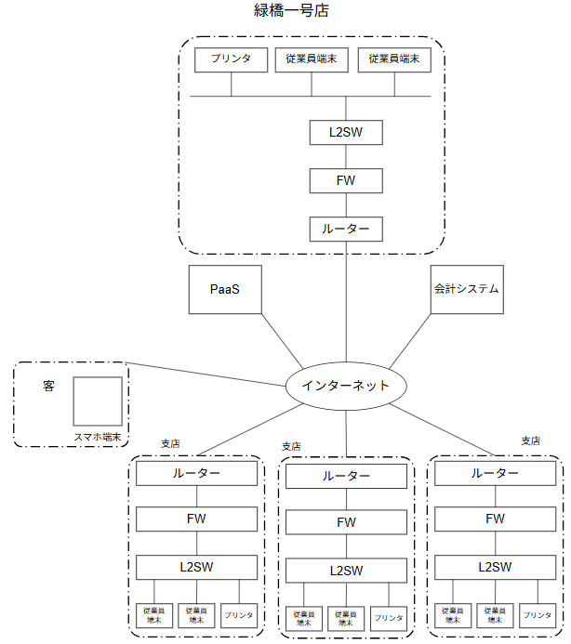

 | 図4 システム構成図

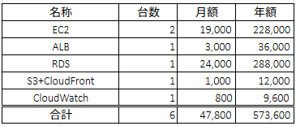

 | 表1 システム構成表

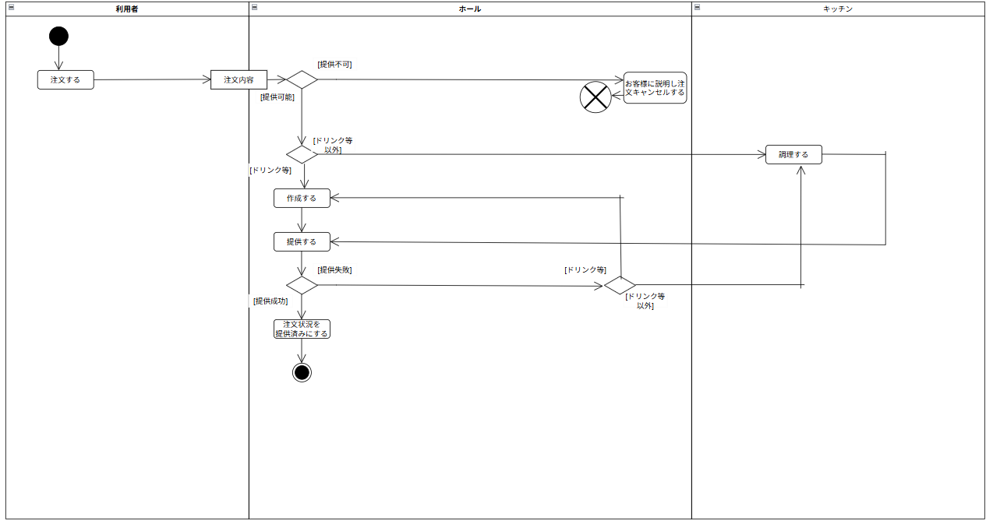
5.機能要件

 |  | 図5-1 注文時のアクティビティ図

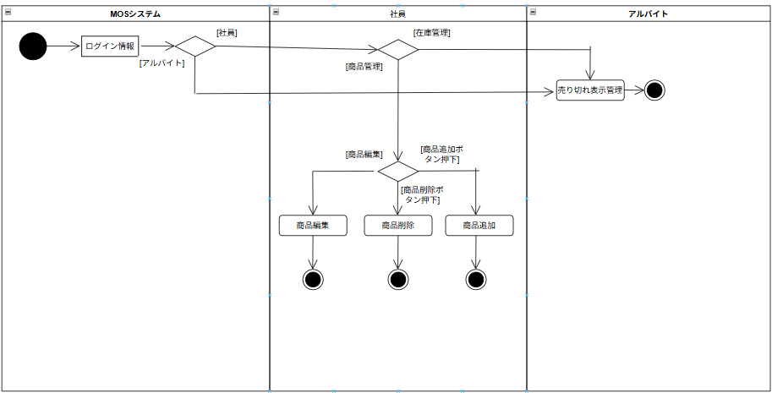
 |  | 図5-2 店員呼び出しのアクティビティ図

 |  | 図5-3 商品管理時のアクティビティ図
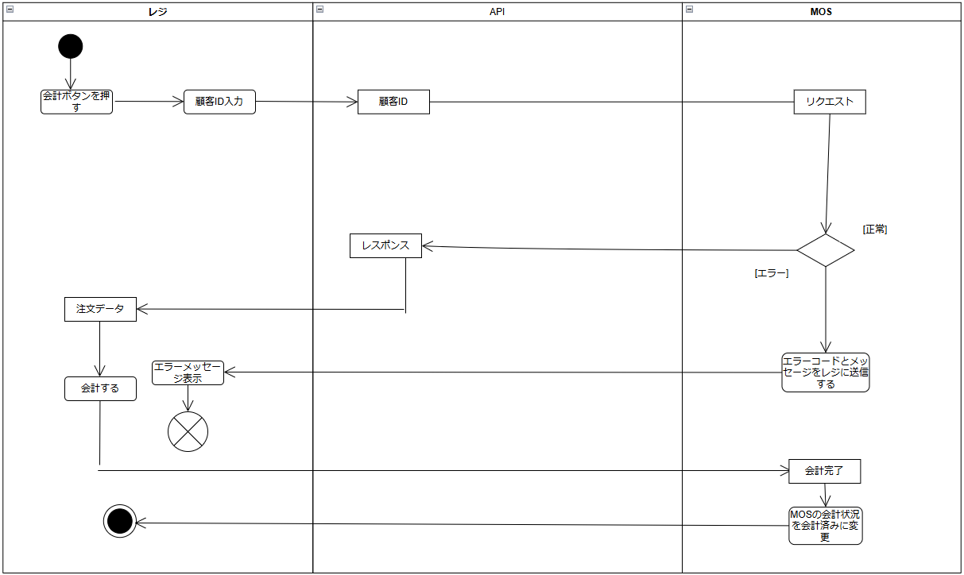
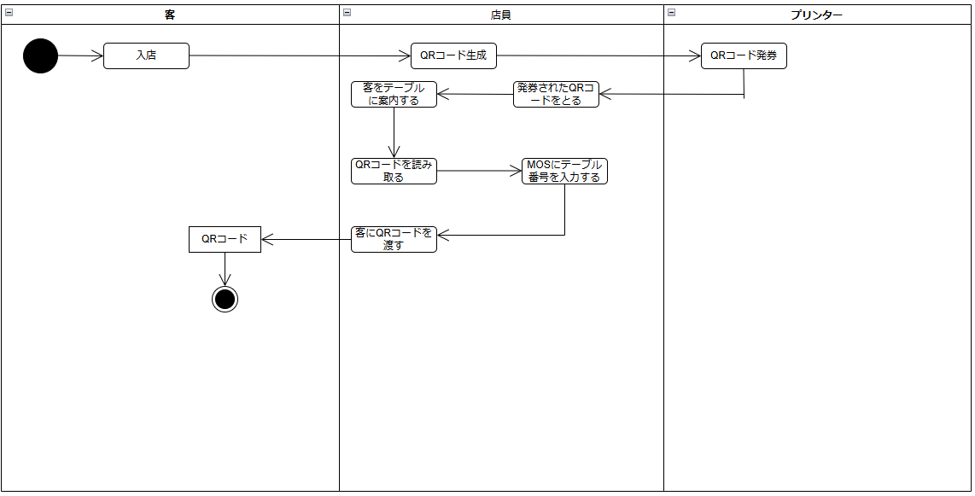

 |  | 図5-４ 会計時のアクティビティ図 |  |  |  | 図5-5 着席時のアクティビティ図

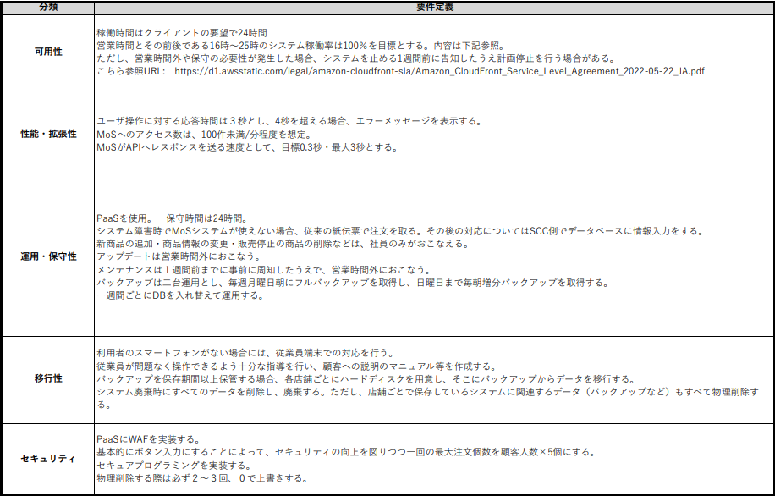
６.非機能要件

 |  | 図6 非機能要件

基本設計
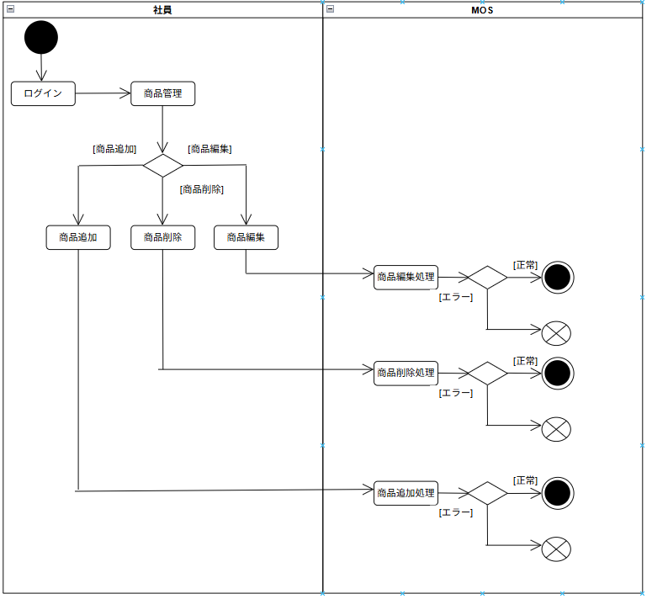 |  |  |  |  |  |  |  |  |  |  |  | 承認 | 査閲 | 作成
 |  |  |  |  |  |  |  |  |  |  |  | 野木 2026/05/29 | 藤本卓 2026/04/20 | 田中 2026/02/06

 |  | 必須 □ 作成/閲覧/承認の欄があるか ※作成者(誰でも)、閲覧者(PM)、承認者(PMO)
 |  | 必須 □ 作成/閲覧の欄に氏名と日付が記載されているか
 |  | 必須 □ 内容に抜け漏れはないか
 |  | 必須 □ システム方針設計 （実行環境や開発環境などの条件）
 |  | 必須 □ 分析モデル （日本語レベルでの表現）
 |  | 選択 □ システム概要
 |  | 選択 □ 機能一覧
 |  | 選択 □ 画面一覧
 |  | 選択 □ 画面遷移図
 |  | 選択 □ 画面レイアウト

 | 1.システム方針設計
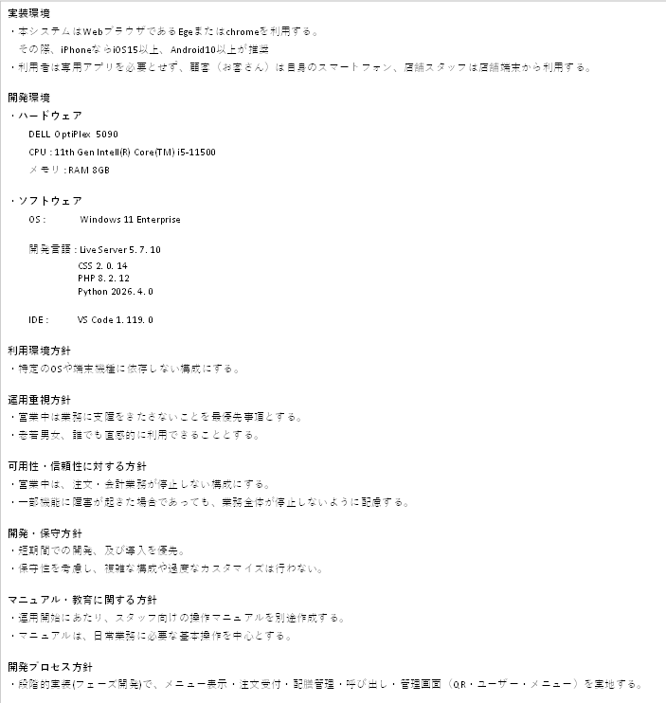

 | 2.分析モデル

 |  | 2-1.業務フロー図

 |  |  |  |  |  | 図2-1 提供概要

 |  |  |  |  |  |  |  |  |  |  |  |  |  |  | 図2-4 商品管理概要
 |  |  |  |  |  | 図2-2 注文キャンセル概要
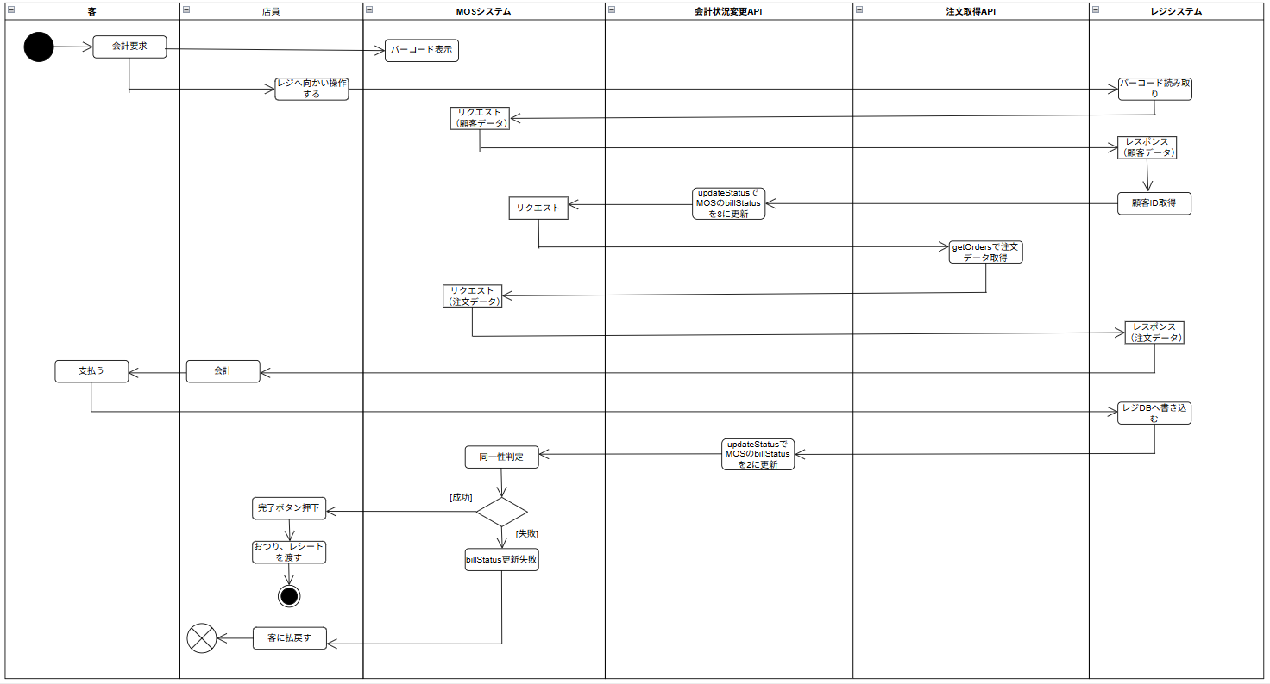

 |  |  |  |  |  | 図2-3 会計概要
 | 3.機能設計
 | 3.1 機能一覧
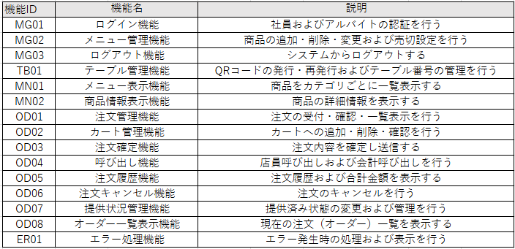
機能ID
MG:管理
TB：テーブル
MN：メニュー
OD：注文
ER:エラー
画面ID
C：顧客
S：社員のみ
AL：社員・アルバイト
IN:入力
CT：カート
HS:履歴
SV：サービス
CL：呼び出し
AC:会計
※機能IDおよび画面IDは、機能種別を表す英語の略語を
用いて定義する

 |  |  |  |  |  | 表1-1 機能一覧表

 |  |  |  |  |  |  |  | 表3-2 ID一覧表

 | 4.画面設計
 | 4.1 画面機能一覧
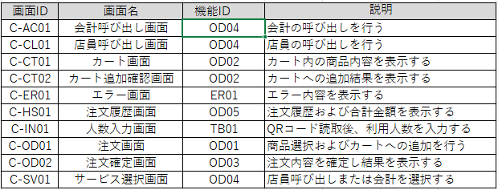

 |  |  |  |  | 表2-1 画面機能一覧表＿顧客側
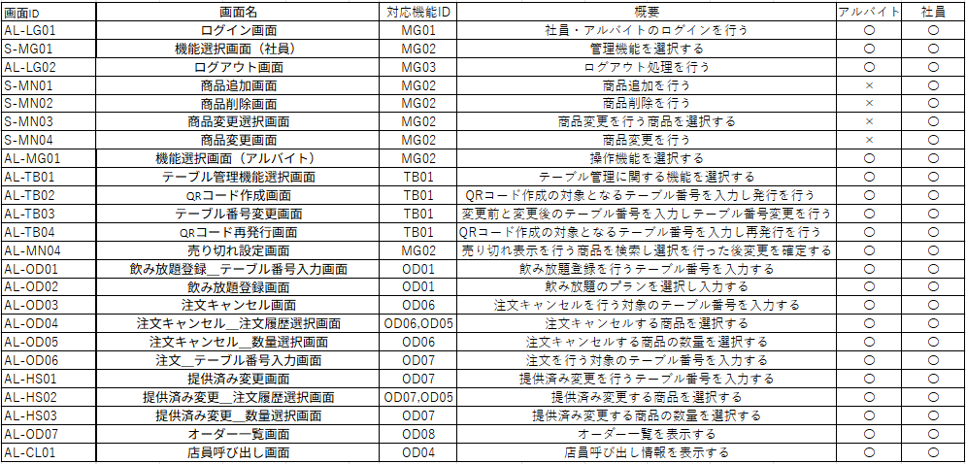

 |  |  |  |  |  |  | 表2-2 画面機能一覧_管理者表

 | 4-2 画面レイアウト

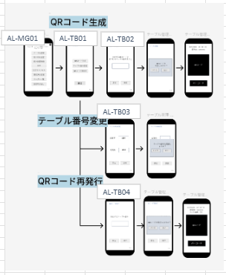
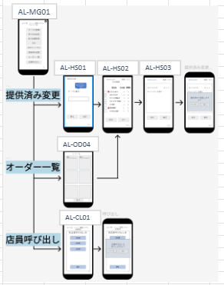
 |  |  | 画面遷移図（顧客用） |  |  |  |  |  | 画面遷移図（管理者用） |  |  |  | ※歯車(ログイン)のマークを押すとログアウト画面に遷移する

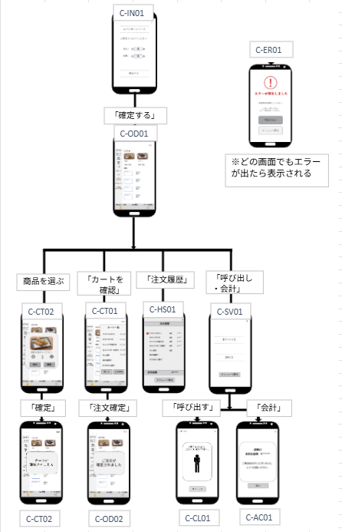
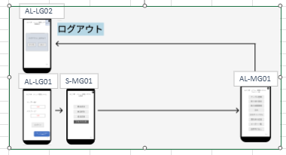

 |  |  |  |  |  |  |  |  |  |  | 図4-2 管理者用画面レイアウト
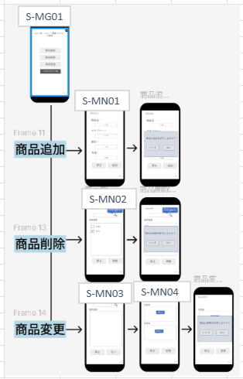

 |  |  |  |  |  |  |  |  |  |  |  |  |  |  |  | 図4-4 管理者用画面レイアウト

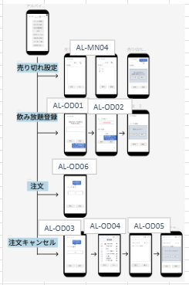
 |  |  |  |  |  |  |  |  |  |  |  |  |  |  |  |  | 図4-6 管理者用画面レイアウト

 |  |  |  |  |  |  |  |  |  | 図4-3 管理者用画面レイアウト

 |  |  |  | 図4-1 顧客用画面レイアウト |  |  |  |  |  |  |  |  |  |  |  | 図4-5 管理者用画面レイアウト

 | 上記は、画面遷移図と画面レイアウトを組み合わせた画面フローである。そのため、詳細的な内容はPowerPointを参照

詳細設計
 |  |  |  |  |  | 承認 | 査閲 | 作成

 | 必須 □ 作成/閲覧/承認の欄があるか ※作成者(誰でも)、閲覧者(PM)、承認者(PMO)
 | 必須 □ 作成/閲覧の欄に氏名と日付が記載されているか
 | 必須 □ 内容に抜け漏れはないか
 | 必須 □ 設計モデル（プログラムの英語表現）
 | 選択 □ 設計クラス図
 | 選択 □ 設計シーケンス図
 | 選択 □ コミュニケーション図
 | 選択 □ インターフェイス図（画面/帳票）
 | 選択 □ データフロー図（DFD）
 | 選択 □ E-R図
 | 選択 □ テーブル定義
 | 選択 □ CRUD図
 | 選択 □ ロジック定義

1．設計モデル
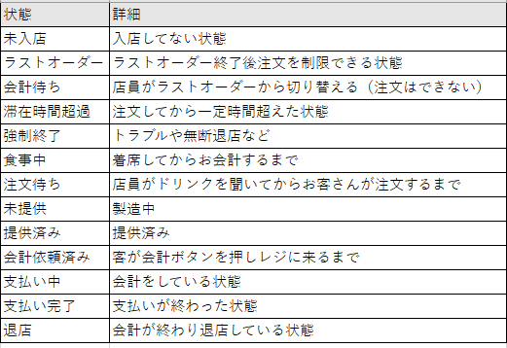

2．データベース設計
 |  | E-R図
 |  | テーブル定義
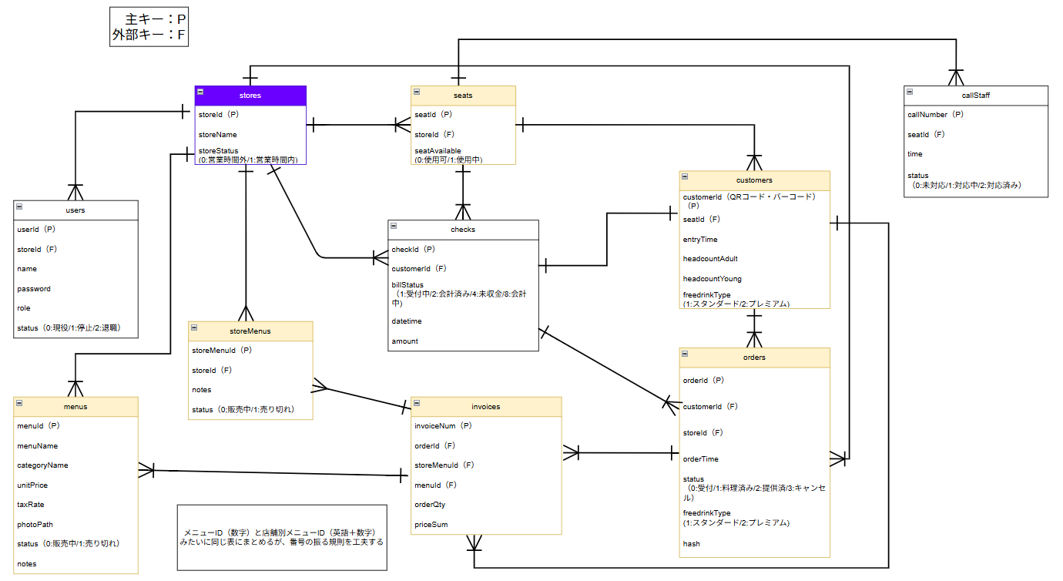

 |  |  |  | 2-1 データベースE-R図

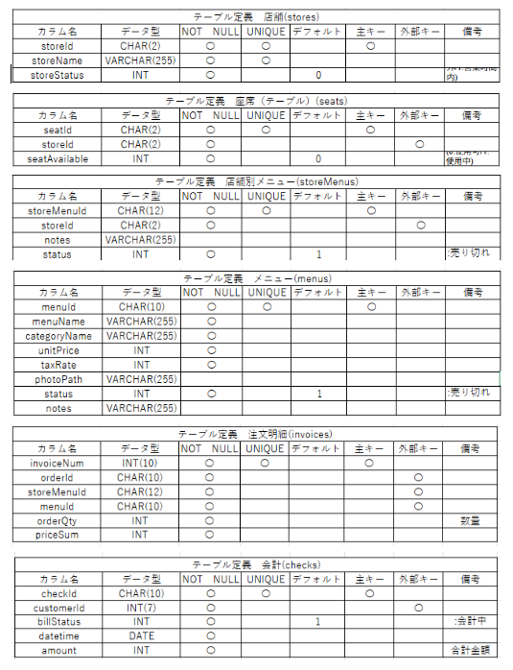
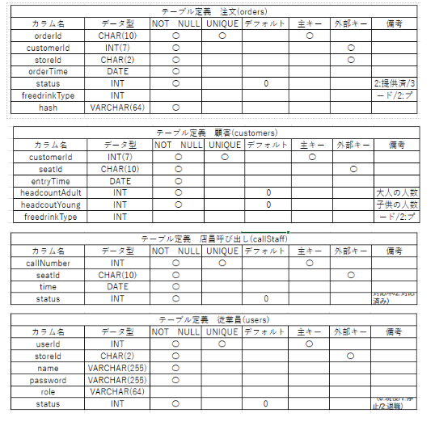

 |  |  |  |  | 2-3 テーブル定義

 |  |  | 2-2 テーブル定義

３.処理フロー・ロジック
 | シーケンス図

システムテスト
OS: Windouws 11
ブラウザ: Google Chrome/Edge/safari
開発環境: Visual Studio Code
使用技術: HTML/CSS/PHP/java script
端末: スマートフォン/PC/タブレット
 |  |  |  |  |  |  |  |  |  |  | 承認 | 査閲 | 作成
 |  |  |  |  |  |  |  |  |  |  |  | 藤本卓 2026/06/12 | 上田 2026/06/12

モバイルオーダーシステムが要件通り動作することを確認する。
また、社員・アルバイト・顧客ごとの権限に応じた機能制御が正しく行われることを確認する。
1.目的

２.テスト範囲
実施対象
・ログイン機能
・注文機能
・商品管理
・売り切れ設定
・テーブル管理
・注文キャンセル
・提供済み変更機能
・オーダー一覧機能
・店員呼び出し機能
・会計機能
実施対象外
・上記以外のもの
・テスト項目のモバイルオーダー

３.テスト環境
OS: Windouws 11
ブラウザ: Google Chrome/Edge/safari
開発環境: Visual Studio Code
使用技術: HTML/CSS/PHP/java script
端末: スマートフォン/PC/タブレット

４.テストケース
No | 機能名 | テスト項目 | 対象ユーザ | 前提条件 | 実施方法 | 期待結果 | 優先度 | 担当者 | 実施日 | テスト結果 | 備考
1 | 会計連携機能（API) | 会計状況確認変更 | 社員・アルバイト | 会計が完了する | 会計が完了後、MOSのステータスを確認する | MOS側で会計ステータスが完了済に変わる | 高
2 | 会計連携機能（API) | APIエラー時の画面表示 | 社員・アルバイト | 会計APIがエラーを返す状態 | APIエラーが発生する操作を行う | エラーコードとメッセージが画面に表示される | 高
3 | 注文管理機能 | 注文履歴表示 | 顧客 | 注文済み | 注文履歴画面を表示 | 注文内容・金額が正しく表示される | 高
4 | 店員呼び出し機能 | 店員呼び出し通知 | 顧客 | 着席済み | 呼び出しボタン押下 | 従業員端末へ通知される | 高
5 | 注文機能 | 商品注文（単品） | 顧客 | 商品が登録済み・着席済み | 商品を選択し注文ボタン押下 | 注文情報が登録される | 高
6 | 注文機能 | カート追加・削除・確認 | 顧客 | 商品が登録済み・着席済み | 商品をカートに追加・削除して確認 | カート内容が正しく反映される | 高
7 | 注文機能 | 複数個注文 | 顧客 | 商品が登録済み・着席済み | 同一商品を複数個選択して注文 | 数量が正しく登録される | 中
8 | 注文機能 | 売り切れ商品への注文試行 | 顧客 | 売り切れ商品あり | 売り切れ商品の注文ボタン押下 | 注文不可・エラー表示される | 高
9 | 会計呼び出し機能 | 会計呼び出し | 全ユーザー | 顧客側で会計ボタンが押されたとき | 会計ボタンを押下 | 会計ボタンが押されたとき、従業員の端末に通知が来る | 高
10 | 座席管理 | QRコード読み取り・着席登録 | 顧客 | テーブルが空席状態 | QRコードをスキャンして着席操作 | テーブルが使用中になり注文画面へ遷移 | 高
11 | 座席管理 | 着席登録（店員側） | 社員・アルバイト | テーブルが空席状態 | QRコードを生成・発券しMOSにテーブル番号を入力する | テーブルが着席状態になる | 高
12 | 座席管理 | 退席登録（会計完了後） | 社員・アルバイト | テーブル利用中・会計済み | 会計処理を完了させる | テーブルが空席状態になる | 高
13 | 売り切れ表示機能 | 売り切れ設定 | 社員・アルバイト | 商品登録済み | 売り切れ状態にする | 注文画面で注文不可になる | 中
14 | 売り切れ表示機能 | 売り切れ解除 | 社員・アルバイト | 売り切れ状態の商品あり | 売り切れ状態を解除する | 注文できるようになる | 中
15 | 注文キャンセル機能 | 注文取消し | 社員・アルバイト | 注文済み | 注文履歴からキャンセル操作 | 注文が履歴から削除される | 高
16 | QR作成機能 | QRコード発行 | 社員・アルバイト | なし | QRコード発行操作を行う | 新しいQRコードが発行される | 中
17 | QR作成機能 | QRコード再発行 | 社員・アルバイト | テーブル登録済み | QRコード再発行操作を行う | 現在使っているQRコードが発行される | 中
18 | QR作成機能 | テーブル番号変更 | 社員・アルバイト | テーブル利用中 | テーブル番号変更操作を行う | テーブル番号が正しく変更される | 中
19 | 店員呼び出し管理機能 | 呼び出し解除 | 社員・アルバイト | 呼び出し中 | 従業員が対応完了操作 | 通知が解除される | 中
20 | 提供済み変更機能 | 提供済みステータス変更 | 社員・アルバイト | 注文済み | 注文を提供済みに変更する | 注文ステータスが提供済みに代わる | 高
21 | オーダー一覧機能 | オーダー一覧表示 | 社員・アルバイト | 注文済みデータあり | オーダー一覧画面を表示する | 全注文が正しく一覧表示される | 高
22 | 商品管理機能 | 商品カテゴリ別一覧表示 | 顧客 | 商品が登録済み | メニュー画面を表示する | 商品がカテゴリごとに一覧表示される | 高
23 | 商品管理機能 | 商品追加 | 社員 | 社員ログイン中 | 商品情報を入力して登録 | 商品一覧に追加される | 高
24 | 商品管理機能 | 商品削除 | 社員 | 社員ログイン中・商品登録済み | 商品を選択して削除操作 | 商品一覧から削除される | 高
25 | 商品管理機能 | 商品変更（編集） | 社員 | 社員ログイン中・商品登録済み | 商品情報を変更する | 変更内容が商品一覧に反映される | 高
26 | 商品管理機能 | 商品追加 必須入力チェック | 社員 | 社員ログイン中 | 商品情報を未入力で登録ボタン押下 | 入力エラーが表示される | 高
27 | ログイン機能 | 正常ログイン（社員） | 社員 | 社員アカウント登録済み | 正しいID・PWを入力してログイン | 管理者メニューが表示される | 高
28 | ログイン機能 | 正常ログイン（アルバイト） | アルバイト | アルバイトアカウント登録済み | 正しいID・PWを入力してログイン | アルバイト用メニューが表示される | 高
29 | ログイン機能 | 未入力チェック | 社員・アルバイト | なし | ID・PWを未入力でログインボタン押下 | 入力エラーが表示される | 高
30 | ログイン機能 | 異常ログイン | 社員・アルバイト | アカウント登録済み | 誤ったID・PWを入力してログイン | エラーメッセージが表示される | 高
31 | ログアウト機能 | 正常ログアウト | 社員・アルバイト | ログイン済み | 歯車マークからログアウト操作 | ログイン画面へ遷移する | 高
32 | エラー処理機能 | エラー画面表示 | 全ユーザ | エラー発生条件 | エラーが発生する操作を行う | エラー内容が画面に表示される | 中
33 | モバイル表示 | スマートフォン表示確認 | 全ユーザ | スマートフォン端末あり | 各画面をスマートフォンで表示 | レイアウト崩れなく表示される | 中
34 | モバイル表示 | タップ操作確認 | 全ユーザ | スマートフォン端末あり | 注文・会計等の操作をタップで実施 | 全操作が正常に動作する | 中
35 | 性能 | 応答時間 | 全ユーザ | なし | 何か操作をする | 3秒を超えるときはエラーメッセージが表示される | 高
36 | 性能 | 負荷テスト | 全ユーザ | なし | 100件/分のアクセスを模擬する | 正常動作する | 高
37 | 性能 | APIレスポンス | 全ユーザ | なし | APIを呼び出す操作を行う | APIレスポンスが0.3秒以内（最大3秒以内）である | 高
38 | 可用性 | 稼働確認 | 全ユーザ | 営業時間中（16時-25時） | システムへアクセスする | 正常に稼働している | 高
39 | 移行性 | バックアップ復元 | 社員 | バックアップデータあり | バックアップからデータを復元する | データが正常に復元される | 高
40 | セキュリティ | 権限外アクセス（アルバイト） | アルバイト | アルバイトログイン中 | 商品管理画面URLへ直接アクセス | アクセス拒否される | 高
41 | セキュリティ | 最大注文数 | 顧客 | なし | 顧客数が4人以上で20個を超えて注文する | エラーメッセージが表示される | 高
42 | セキュリティ | 未ログインアクセス | - | 未ログイン状態 | 管理者画面URLを直接入力 | ログイン画面へ遷移する | 高
43 | セキュリティ | XSS（反射型） | - | 入力フォームあり | scriptタグを入力フォームに入力 | 表示時に無害化される | 高
44 | セキュリティ | XSS（保存型） | - | 商品登録可能 | scriptタグを入力して保存 | 表示時に無害化される | 高
45 | セキュリティ | SQLインジェクション | - | ログイン画面表示中 | 「' OR 1=1 --」をID欄に入力 | ログイン不可となる | 高
46 | セキュリティ | CSRF対策 | - | ログイン済み | 外部からPOST送信 | リクエストが拒否される | 高
47 | セキュリティ | セッション固定化 | - | ログイン前セッション取得 | ログイン実施 | セッションIDが再発行される | 高
48 | セキュリティ | セッション切れ | - | ログイン後一定時間経過 | 画面操作 | ログイン画面へ遷移する | 高
49 | セキュリティ | セッションハイジャック | - | 他人のセッションを利用 | 画面アクセス | アクセスが拒否される | 高
50 | セキュリティ | ログアウト後操作 | - | ログアウト済み | ブラウザの戻るボタン押下 | 再操作不可となる | 高
51 | セキュリティ | ディレクトリトラバーサル | - | ファイル機能あり | 「../../」をURLに入力 | アクセスが拒否される | 高

